반출증
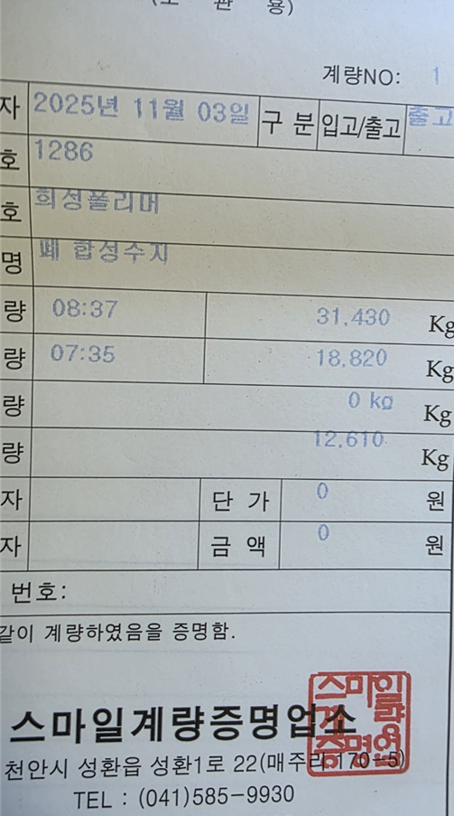
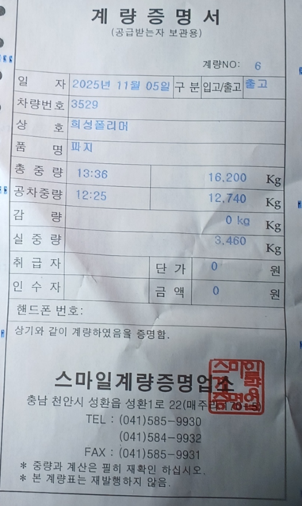
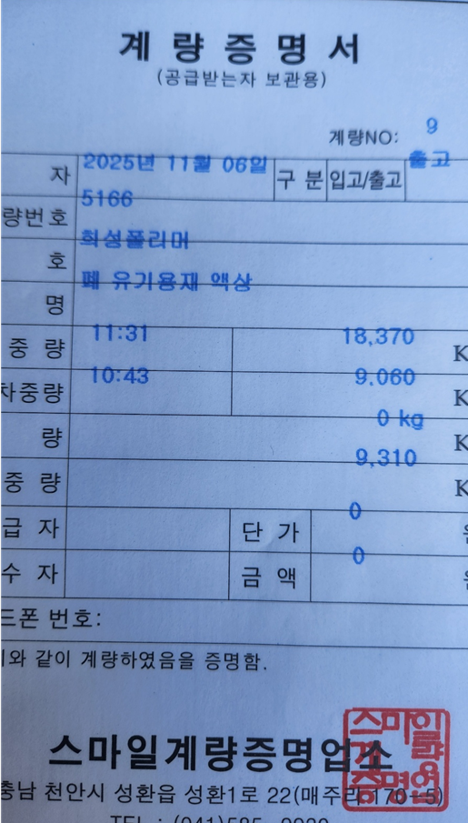
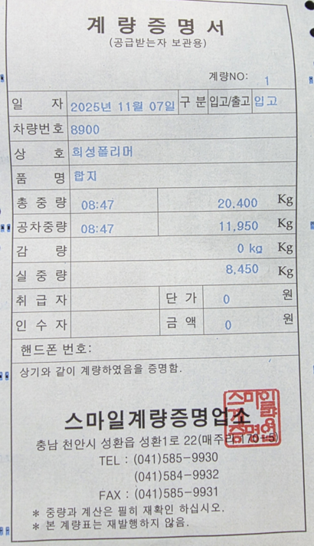
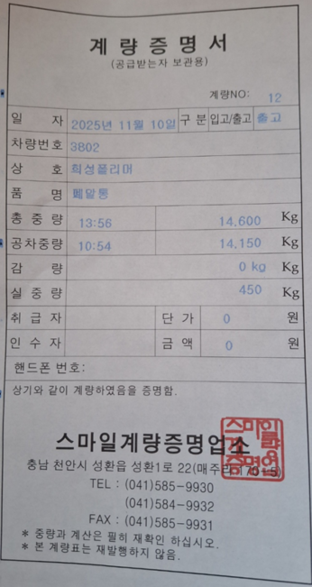
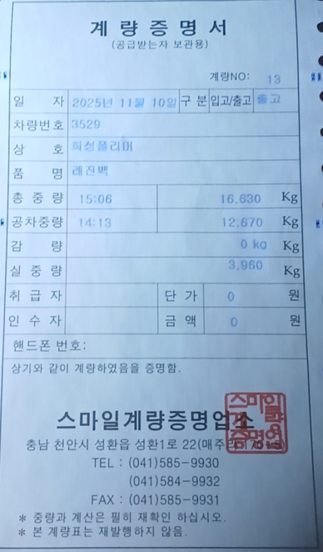
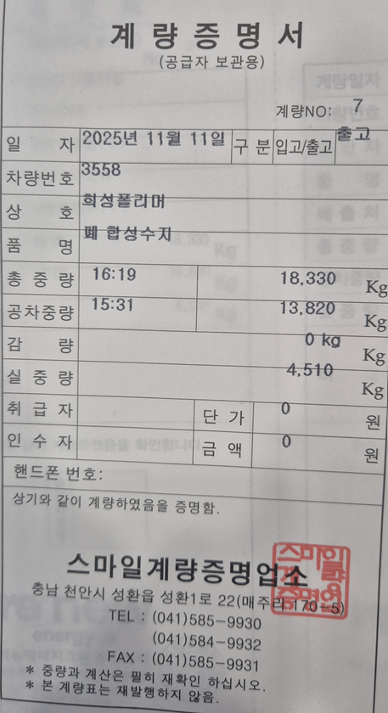
발 행 부 서 |  |  |  |  |  |  | 관 리 부 서 |  |  | 발 행 부 서 |  |  |  |  |  |  | 관 리 부 서 |  |  | 발 행 부 서 |  |  |  |  |  |  | 관 리 부 서 |  |  | 발 행 부 서 |  |  |  |  |  |  | 관 리 부 서 |  |  | 발 행 부 서 |  |  |  |  |  |  | 관 리 부 서 |  |  | 발 행 부 서 |  |  |  |  |  |  | 관 리 부 서 |  |  | 발 행 부 서 |  |  |  |  |  |  | 관 리 부 서 |  |  | 발 행 부 서 |  |  |  |  |  |  | 관 리 부 서
담 당 |  | 심의 | 팀 장 |  |  |  | 담 당 | 심의 | 팀 장 | 담 당 |  | 심의 | 팀 장 |  |  |  | 담 당 | 심의 | 팀 장 | 담 당 |  | 심의 | 팀 장 |  |  |  | 담 당 | 심의 | 팀 장 | 담 당 |  | 심의 | 팀 장 |  |  |  | 담 당 | 심의 | 팀 장 | 담 당 |  | 심의 | 팀 장 |  |  |  | 담 당 | 심의 | 팀 장 | 담 당 |  | 심의 | 팀 장 |  |  |  | 담 당 | 심의 | 팀 장 | 담 당 |  | 심의 | 팀 장 |  |  |  | 담 당 | 심의 | 팀 장 | 담 당 |  | 심의 | 팀 장 |  |  |  | 담 당 | 심의 | 팀 장

NO. 환경- |  | 3301 | (일시.영구)물품 반출(입)증 |  |  |  |  |  |  | NO. 환경- |  | 3302 | (일시.영구)물품 반출(입)증 |  |  |  |  |  |  | NO. 환경- |  | 3303 | (일시.영구)물품 반출(입)증 |  |  |  |  |  |  | NO. 환경- |  | 3304 | (일시.영구)물품 반출(입)증 |  |  |  |  |  |  | NO. 환경- |  | 3305 | (일시.영구)물품 반출(입)증 |  |  |  |  |  |  | NO. 환경- |  | 3306 | (일시.영구)물품 반출(입)증 |  |  |  |  |  |  | NO. 환경- |  | 3307 | (일시.영구)물품 반출(입)증 |  |  |  |  |  |  | NO. 환경- |  | 3308 | (일시.영구)물품 반출(입)증

 |  |  |  |  |  | 2025-11-03 |  |  |  |  |  |  |  |  |  | 2025-11-04 |  |  |  |  |  |  |  |  |  | 2025-11-06 |  |  |  |  |  |  |  |  |  | 2025-11-07 |  |  |  |  |  |  |  |  |  | 2025-11-10 |  |  |  |  |  |  |  |  |  | 2025-11-10 |  |  |  |  |  |  |  |  |  | 2025-11-12 |  |  |  |  |  |  |  |  |  | 2025-11-12

상록수환경 |  |  |  | 귀하 |  |  |  |  |  | 에이슨텍코퍼레이션 |  |  |  | 귀하 |  |  |  |  |  | 상록수환경 |  |  |  | 귀하 |  |  |  |  |  | 에이슨텍코퍼레이션 |  |  |  | 귀하 |  |  |  |  |  | 에이슨텍코퍼레이션 |  |  |  | 귀하 |  |  |  |  |  | 에이슨텍코퍼레이션 |  |  |  | 귀하 |  |  |  |  |  | 상록수환경 |  |  |  | 귀하 |  |  |  |  |  | 에이슨텍코퍼레이션 |  |  |  | 귀하

 | 하기물품을 ( 영구 )반출(입)함을 허가함. |  |  |  |  |  |  |  |  |  | 하기물품을 ( 영구 )반출(입)함을 허가함. |  |  |  |  |  |  |  |  |  | 하기물품을 ( 영구 )반출(입)함을 허가함. |  |  |  |  |  |  |  |  |  | 하기물품을 ( 영구 )반출(입)함을 허가함. |  |  |  |  |  |  |  |  |  | 하기물품을 ( 영구 )반출(입)함을 허가함. |  |  |  |  |  |  |  |  |  | 하기물품을 ( 영구 )반출(입)함을 허가함. |  |  |  |  |  |  |  |  |  | 하기물품을 ( 영구 )반출(입)함을 허가함. |  |  |  |  |  |  |  |  |  | 하기물품을 ( 영구 )반출(입)함을 허가함.

품 명 |  |  | 규 격 |  | 단 위 |  | 수 량 | 비 고 |  | 품 명 |  |  | 규 격 |  | 단 위 |  | 수 량 | 비 고 |  | 품 명 |  |  | 규 격 |  | 단 위 |  | 수 량 | 비 고 |  | 품 명 |  |  | 규 격 |  | 단 위 |  | 수 량 | 비 고 |  | 품 명 |  |  | 규 격 |  | 단 위 |  | 수 량 | 비 고 |  | 품 명 |  |  | 규 격 |  | 단 위 |  | 수 량 | 비 고 |  | 품 명 |  |  | 규 격 |  | 단 위 |  | 수 량 | 비 고 |  | 품 명 |  |  | 규 격 |  | 단 위 |  | 수 량 | 비 고
폐합성수지(연료화) |  |  | 15 톤 |  | kg |  | 12,610 |  |  | 파지 |  |  | 10 톤 |  | kg |  | 3,460 |  |  | 폐유기용제(액상) |  |  | 10 톤 |  | kg |  | 9,310 |  |  | 합지 |  |  | 10 톤 |  | kg |  | 8,450 |  |  | 폐말통 |  |  | 10 톤 |  | kg |  | 450 |  |  | 레진백 |  |  | 10 톤 |  | kg |  | 3,960 |  |  | 폐합성수지(생활계) |  |  | 10 톤 |  | kg |  | 4,510 |  |  | 잡철 |  |  | 10 톤 |  | kg |  | 3,960

합 계 |  |  |  |  |  |  | 12,610 |  |  | 합 계 |  |  |  |  |  |  | 3,460 |  |  | 합 계 |  |  |  |  |  |  | 9,310 |  |  | 합 계 |  |  |  |  |  |  | 8,450 |  |  | 합 계 |  |  |  |  |  |  | 450 |  |  | 합 계 |  |  |  |  |  |  | 3,960 |  |  | 합 계 |  |  |  |  |  |  | 4,510 |  |  | 합 계 |  |  |  |  |  |  | 3,960
반출년월일 |  |  | 2 0 2 5 년 월 일 시 분 |  |  |  |  | 정 문 |  | 반출년월일 |  |  | 2 0 2 5 년 월 일 시 분 |  |  |  |  | 정 문 |  | 반출년월일 |  |  | 2 0 2 5 년 월 일 시 분 |  |  |  |  | 정 문 |  | 반출년월일 |  |  | 2 0 2 5 년 월 일 시 분 |  |  |  |  | 정 문 |  | 반출년월일 |  |  | 2 0 2 5 년 월 일 시 분 |  |  |  |  | 정 문 |  | 반출년월일 |  |  | 2 0 2 5 년 월 일 시 분 |  |  |  |  | 정 문 |  | 반출년월일 |  |  | 2 0 2 5 년 월 일 시 분 |  |  |  |  | 정 문 |  | 반출년월일 |  |  | 2 0 2 5 년 월 일 시 분 |  |  |  |  | 정 문
 |  |  |  |  |  |  |  | 확인인 |  |  |  |  |  |  |  |  |  | 확인인 |  |  |  |  |  |  |  |  |  | 확인인 |  |  |  |  |  |  |  |  |  | 확인인 |  |  |  |  |  |  |  |  |  | 확인인 |  |  |  |  |  |  |  |  |  | 확인인 |  |  |  |  |  |  |  |  |  | 확인인 |  |  |  |  |  |  |  |  |  | 확인인
 |  |  |  |  |  |  |  | 정 문 |  |  |  |  |  |  |  |  |  | 정 문 |  |  |  |  |  |  |  |  |  | 정 문 |  |  |  |  |  |  |  |  |  | 정 문 |  |  |  |  |  |  |  |  |  | 정 문 |  |  |  |  |  |  |  |  |  | 정 문 |  |  |  |  |  |  |  |  |  | 정 문 |  |  |  |  |  |  |  |  |  | 정 문
 |  |  |  |  |  |  |  | 확인인 |  |  |  |  |  |  |  |  |  | 확인인 |  |  |  |  |  |  |  |  |  | 확인인 |  |  |  |  |  |  |  |  |  | 확인인 |  |  |  |  |  |  |  |  |  | 확인인 |  |  |  |  |  |  |  |  |  | 확인인 |  |  |  |  |  |  |  |  |  | 확인인 |  |  |  |  |  |  |  |  |  | 확인인

